Sheet1
1.csv的表头不要拆,用我的新表Monster.csv,参数名不要改
2.csv打开的时候,游戏就运行不了,要修复
3.不要有碰撞体积
4.随便搞个模型,有攻击动作的来,知道在打
5.血量显示错误,配的最大是30000,显示成100
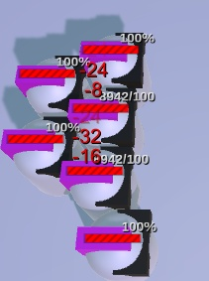

6.速度配成500以下,怪物不动了

7.躲避调到1000也没有出现miss的情况,是不是公式错了
8.暴击数字加个!号,不然没有表示,不知道是不是发生了 | (红色表示暴击）
9.远程攻击要射出弹道效果

10.错误:我配的攻击最多只有40,居然打出了200的
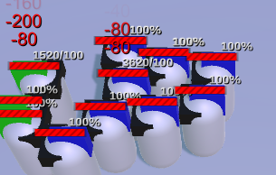

11.错误:我配了防御,没有按公式减伤

12.错误:我配的是法攻,还是按物理的去计算

功能原型做好之后，若系统化则还要考虑的策划内容

1，各类资源编号：模型、特效、音效

2，模型上的挂点命名及功能？，比如UI挂点（头上血条，脚下光环），特效挂点（头上，中心，脚下，双肩，飘带末端），实物挂点（枪口）

